Hoja1
2023-06-02 14:35:37

LA PAZ 28 - HAEDO 4460-2005
BUENOS AIRES luquearti@gmail.com
____________________________________________________________________________________
 | GANCHO "J"
 | C/ accesorios
 | Zincados
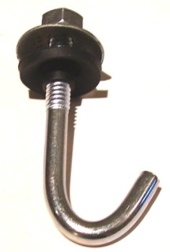

GANCHO "J" C/ACCESORIOS COMPLETO
COD. | MEDIDA | PRECIO
GANJ-50 | 1/4 X 50 | 36.05
GANJ-60 | 1/4 X 60 | 38.59
GANJ-70 | 1/4 X 70 | 40.41
GANJ-80 | 1/4 X 80 | 42.42
GANJ-90 | 1/4 X 90 | 44.42
GANJ-100 | 1/4 X 100 | 46.97
GANJ-110 | 1/4 X 110 | 50.97
GANJ-120 | 1/4 X 120 | 57.53
GANJ-160 | 1/4 X 160 | 67.36

 | PRECIO POR C/U
 | ENVASE POR 100 UNIDADES

 | N

